Summary Table-English Format
DEFACTO-2241825-装箱清单及内里印刷内容-步路佳
 |  |  |  |  |  |  |  | 每码数量 |  |  | 配码
Style Code | Season | Order Number | Ship To | Description | ColorCode-Name | Prepack Code | Set Content | 36/37 | 38/39 | 40/41 | 36/37 | 38/39 | 40/41 | 双/箱 | 出口国家 | 箱数 | 双数
D8946AX | 25 SM | 1504471 | KAZAKHSTAN | Sandals | WT34 - WHITE | D8946AXKZKA1 | 1 | 44 | 44 | 44 | 2 | 2 | 2 | 6 | 哈萨克斯坦 | 22 | 132
D8946AX | 25 SM | 1509889 | EGYPT | Sandals | WT34 - WHITE | D8946AXYD1A1 | 1 | 40 | 40 | 40 | 2 | 2 | 2 | 6 | 埃及 | 20 | 120
D8946AX | 25 SM | 1504457 | GEORGIA | Sandals | WT34 - WHITE | D8946AXYD1A1 | 1 | 10 | 10 | 10 | 2 | 2 | 2 | 6 | 格鲁吉亚 | 5 | 30
D8946AX | 25 SM | 1504458 | BOSNIA | Sandals | WT34 - WHITE | D8946AXYD1A1 | 1 | 12 | 12 | 12 | 2 | 2 | 2 | 6 | 波斯尼亚 | 6 | 36
D8946AX | 25 SM | 1504459 | MACEDONIA | Sandals | WT34 - WHITE | D8946AXYD1A1 | 1 | 10 | 10 | 10 | 2 | 2 | 2 | 6 | 马其顿 | 5 | 30
D8946AX | 25 SM | 1504460 | UZBEKISTAN | Sandals | WT34 - WHITE | D8946AXYD1A1 | 1 | 6 | 6 | 6 | 2 | 2 | 2 | 6 | 乌兹别克斯坦 | 3 | 18
D8946AX | 25 SM | 1504461 | UKRAINE | Sandals | WT34 - WHITE | D8946AXYD1A1 | 1 | 28 | 28 | 28 | 2 | 2 | 2 | 6 | 乌克兰 | 14 | 84
D8946AX | 25 SM | 1504462 | ALBANIA | Sandals | WT34 - WHITE | D8946AXYD1A1 | 1 | 10 | 10 | 10 | 2 | 2 | 2 | 6 | 阿尔巴尼亚 | 5 | 30
D8946AX | 25 SM | 1504463 | MOLDOVA | Sandals | WT34 - WHITE | D8946AXYD1A1 | 1 | 14 | 14 | 14 | 2 | 2 | 2 | 6 | 摩尔多瓦 | 7 | 42
D8946AX | 25 SM | 1504464 | MONTENEGRO | Sandals | WT34 - WHITE | D8946AXYD1A1 | 1 | 4 | 4 | 4 | 2 | 2 | 2 | 6 | 黑山共和国 | 2 | 12
D8946AX | 25 SM | 1509890 | NORTH IRAQ | Sandals | WT34 - WHITE | D8946AXYD1A1 | 1 | 28 | 28 | 28 | 2 | 2 | 2 | 6 | 北伊拉克 | 14 | 84
D8946AX | 25 SM | 1532383 | MOROCCO | Sandals | WT34 - WHITE | D8946AXYD1A1 | 1 | 44 | 44 | 44 | 2 | 2 | 2 | 6 | 摩洛哥 | 22 | 132
D8946AX | 25 SM | 1532092 | SOUTH IRAQ | Sandals | WT34 - WHITE | D8946AXYD1A1 | 1 | 18 | 18 | 18 | 2 | 2 | 2 | 6 | 南伊拉克 | 9 | 54
D8946AX | 25 SM | 1509887 | TOPTAN-5 | Sandals | WT34 - WHITE | D8946AXTOP5A1 | 1 | 18 | 18 | 18 | 2 | 2 | 2 | 6 | 俄罗斯 | 9 | 54
D8946AX | 25 SM | 1532091 | TOPTAN-7 | Sandals | WT34 - WHITE | D8946AXTOP7A1 | 1 | 32 | 32 | 32 | 2 | 2 | 2 | 6 | 白俄罗斯 | 16 | 96
D8946AX | 25 SM | 1532375 | ECOM MP | Sandals | WT34 - WHITE | D8946AXECOMMPA1 | 1 | 260 | 260 | 260 | 2 | 2 | 2 | 6 | 网单 | 130 | 780
 |  |  |  |  |  |  |  | 578 | 578 | 578 |  |  |  |  | 合计 | 289 | 1734
 |  |  |  |  |  |  |  | 224 | 224 | 224
每只鞋子（左右脚）鞋面后带内里要印刷内容参见右图，银色 |  |  |  |  | 鞋子后带内里居中位置印刷如下内容
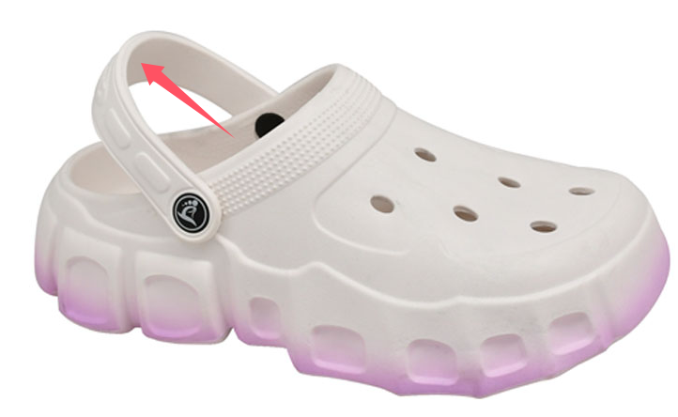
以下为印刷位置和效果参考
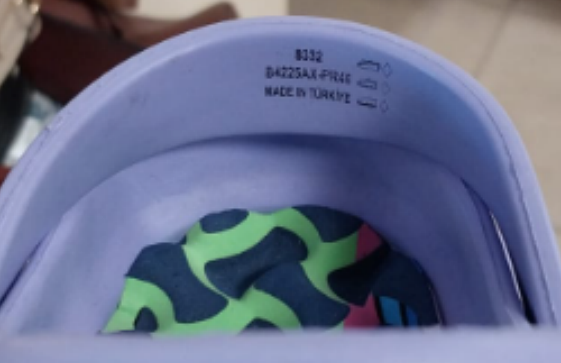

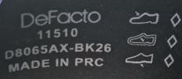

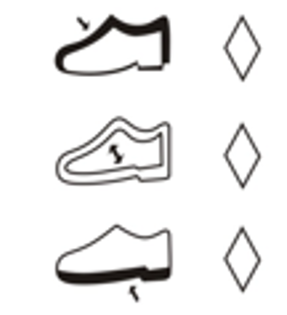

 |  |  |  |  |  | 11510
 |  |  |  |  |  | D8946AX-WT34
 |  |  |  |  |  | MADE IN PRC

